総括表
令和7年度交差点交通量調査報告書
交差点名 |  |  |  | №24 平戸 【-】 |  |  |  |  | 調査年月日 |  |  | 2025-11-26 |  |  |  | 天候 | 晴 れ |  |  | 24
所在地 |  |  |  | 戸塚区平戸町 |  |  |  |  | 調査時間帯 |  |  | 7:00～19:00（12時間合計） |  |  |  |  |  |  |  | 平戸
 |  |  |  |  |  |  |  |  |  |  |  |  |  |  |  |  |  |  |  | -
 |  |  |  |  |  |  |  |  |  |  |  |  |  |  |  |  |  |  |  | 戸塚区平戸町
 |  |  |  |  |  |  |  |  |  |  |  |  |  |  |  |  |  |  |  | 2025-11-26
 |  |  |  |  |  |  |  |  |  |  |  |  |  |  |  |  |  |  |  | 晴 れ

平戸

出典：戸塚区防災・区民マップ

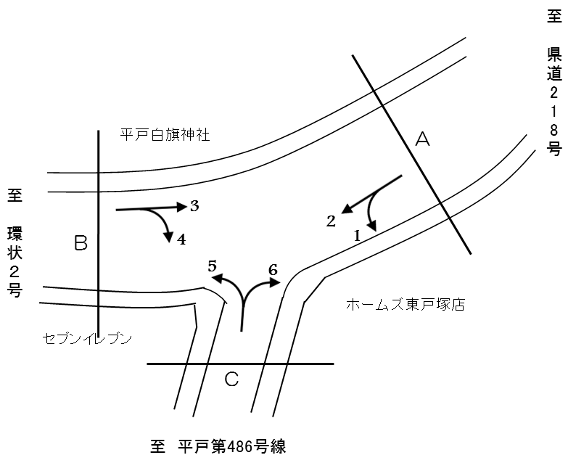

方向別交通量集計表
断面 | 方向 | 二輪車 | 乗用車 | バス | 小型 貨物車 | 大型 貨物車 | 大型計 | 小型計 | 合計 | 断面 | 方向 | 二輪車 | 乗用車 | バス | 小型 貨物車 | 大型 貨物車 | 大型計 | 小型計 | 合計
A | 1 | 158 | 1,465 | 28 | 306 | 88 | 116 | 1,771 | 1,887 | C | 5 | 188 | 1,749 | 124 | 405 | 122 | 246 | 2,154 | 2,400
 | 2 | 741 | 4,323 | 246 | 1,111 | 475 | 721 | 5,434 | 6,155 |  | 6 | 121 | 1,160 | 26 | 269 | 50 | 76 | 1,429 | 1,505

 | 計 | 899 | 5,788 | 274 | 1,417 | 563 | 837 | 7,205 | 8,042 |  | 計 | 309 | 2,909 | 150 | 674 | 172 | 322 | 3,583 | 3,905
B | 3 | 830 | 4,896 | 257 | 1,178 | 597 | 854 | 6,074 | 6,928
 | 4 | 184 | 1,834 | 136 | 451 | 118 | 254 | 2,285 | 2,539

 | 計 | 1,014 | 6,730 | 393 | 1,629 | 715 | 1,108 | 8,359 | 9,467

変動図
 | 調査年月日
 | 2025-11-26
 | 調査時間
 | 7：00～19：00（12時間）
 | 調査地点
 | №24 平戸 【-】
 | 凡例
小型車
大型車混入率
大型車
 | 流入計Ａ（1+2） | 流入計Ａ（1+2） |  |  |  | 流出計Ａ（3+6） |  |  |  | 断面計Ａ
 |  |  | 小型車 | 大型車 | 大型車混入率 |  | 小型車 | 大型車 | 大型車混入率 |  | 小型車 | 大型車 | 大型車混入率
 |  | 7-8 | 576 | 81 | 12.3 | 7-8 | 466 | 64 | 12.1 | 7-8 | 1042 | 145 | 12.2
 |  | 8-9 | 581 | 88 | 13.2 | 8-9 | 568 | 95 | 14.3 | 8-9 | 1149 | 183 | 13.7
 |  | 9-10 | 516 | 98 | 16.0 | 9-10 | 564 | 86 | 13.2 | 9-10 | 1080 | 184 | 14.6
 |  | 10-11 | 550 | 74 | 11.9 | 10-11 | 527 | 100 | 15.9 | 10-11 | 1077 | 174 | 13.9
 |  | 11-12 | 611 | 83 | 12.0 | 11-12 | 629 | 108 | 14.7 | 11-12 | 1240 | 191 | 13.3
 |  | 12-13 | 653 | 73 | 10.1 | 12-13 | 740 | 86 | 10.4 | 12-13 | 1393 | 159 | 10.2
 |  | 13-14 | 729 | 77 | 9.6 | 13-14 | 713 | 65 | 8.4 | 13-14 | 1442 | 142 | 9.0
 |  | 14-15 | 736 | 78 | 9.6 | 14-15 | 593 | 85 | 12.5 | 14-15 | 1329 | 163 | 10.9
 |  | 15-16 | 627 | 44 | 6.6 | 15-16 | 590 | 79 | 11.8 | 15-16 | 1217 | 123 | 9.2
 |  | 16-17 | 436 | 53 | 10.8 | 16-17 | 631 | 73 | 10.4 | 16-17 | 1067 | 126 | 10.6
 |  | 17-18 | 524 | 47 | 8.2 | 17-18 | 660 | 48 | 6.8 | 17-18 | 1184 | 95 | 7.4
 |  | 18-19 | 666 | 41 | 5.8 | 18-19 | 822 | 41 | 4.8 | 18-19 | 1488 | 82 | 5.2
 | 流出計Ａ（3+6）

 | 断面計Ａ

自 動 車 交 通 量 時 間 変 動 図
 | 流入計Ｂ（3+4） | 流入計Ｂ（3+4） |  |  |  | 流出計Ｂ（2+5） |  |  |  | 断面計Ｂ
 |  |  | 小型車 | 大型車 | 大型車混入率 |  | 小型車 | 大型車 | 大型車混入率 |  | 小型車 | 大型車 | 大型車混入率
 |  | 7-8 | 507 | 84 | 14.2 | 7-8 | 610 | 89 | 12.7 | 7-8 | 1117 | 173 | 13.4
 |  | 8-9 | 626 | 119 | 16.0 | 8-9 | 614 | 89 | 12.7 | 8-9 | 1240 | 208 | 14.4
 |  | 9-10 | 644 | 103 | 13.8 | 9-10 | 603 | 117 | 16.3 | 9-10 | 1247 | 220 | 15.0
 |  | 10-11 | 599 | 129 | 17.7 | 10-11 | 634 | 88 | 12.2 | 10-11 | 1233 | 217 | 15.0
 |  | 11-12 | 767 | 130 | 14.5 | 11-12 | 646 | 96 | 12.9 | 11-12 | 1413 | 226 | 13.8
 |  | 12-13 | 799 | 98 | 10.9 | 12-13 | 641 | 89 | 12.2 | 12-13 | 1440 | 187 | 11.5
 |  | 13-14 | 774 | 77 | 9.0 | 13-14 | 733 | 86 | 10.5 | 13-14 | 1507 | 163 | 9.8
 |  | 14-15 | 646 | 94 | 12.7 | 14-15 | 719 | 91 | 11.2 | 14-15 | 1365 | 185 | 11.9
 |  | 15-16 | 667 | 88 | 11.7 | 15-16 | 688 | 57 | 7.7 | 15-16 | 1355 | 145 | 9.7
 |  | 16-17 | 714 | 77 | 9.7 | 16-17 | 485 | 64 | 11.7 | 16-17 | 1199 | 141 | 10.5
 |  | 17-18 | 731 | 59 | 7.5 | 17-18 | 572 | 56 | 8.9 | 17-18 | 1303 | 115 | 8.1
 |  | 18-19 | 885 | 50 | 5.3 | 18-19 | 643 | 45 | 6.5 | 18-19 | 1528 | 95 | 5.9
 | 流出計Ｂ（2+5）

 | 断面計Ｂ

自 動 車 交 通 量 時 間 変 動 図
 | 流入計Ｃ（5+6） | 流入計Ｃ（5+6） |  |  |  | 流出計Ｃ（1+4） |  |  |  | 断面計Ｃ
 |  |  | 小型車 | 大型車 | 大型車混入率 |  | 小型車 | 大型車 | 大型車混入率 |  | 小型車 | 大型車 | 大型車混入率
 |  | 7-8 | 217 | 24 | 10.0 | 7-8 | 224 | 36 | 13.8 | 7-8 | 441 | 60 | 12.0
 |  | 8-9 | 275 | 29 | 9.5 | 8-9 | 300 | 52 | 14.8 | 8-9 | 575 | 81 | 12.3
 |  | 9-10 | 275 | 35 | 11.3 | 9-10 | 268 | 33 | 11.0 | 9-10 | 543 | 68 | 11.1
 |  | 10-11 | 313 | 25 | 7.4 | 10-11 | 301 | 40 | 11.7 | 10-11 | 614 | 65 | 9.6
 |  | 11-12 | 285 | 33 | 10.4 | 11-12 | 388 | 42 | 9.8 | 11-12 | 673 | 75 | 10.0
 |  | 12-13 | 318 | 33 | 9.4 | 12-13 | 389 | 29 | 6.9 | 12-13 | 707 | 62 | 8.1
 |  | 13-14 | 349 | 25 | 6.7 | 13-14 | 406 | 28 | 6.5 | 13-14 | 755 | 53 | 6.6
 |  | 14-15 | 289 | 31 | 9.7 | 14-15 | 359 | 27 | 7.0 | 14-15 | 648 | 58 | 8.2
 |  | 15-16 | 302 | 25 | 7.6 | 15-16 | 318 | 21 | 6.2 | 15-16 | 620 | 46 | 6.9
 |  | 16-17 | 304 | 27 | 8.2 | 16-17 | 338 | 20 | 5.6 | 16-17 | 642 | 47 | 6.8
 |  | 17-18 | 309 | 17 | 5.2 | 17-18 | 332 | 19 | 5.4 | 17-18 | 641 | 36 | 5.3
 |  | 18-19 | 347 | 18 | 4.9 | 18-19 | 433 | 23 | 5.0 | 18-19 | 780 | 41 | 5.0
 | 流出計Ｃ（1+4）

 | 断面計Ｃ

自 動 車 交 通 量 時 間 変 動 図

